main
This page is powered by GitHub Pages and Excel方眼紙.
0 | 1 | 2 | 3 | 4 | 5 | 6 | 7 | 8 | 9 | 10 | 11 | 12 | 13 | 14 | 15 | 16 | 17 | 18 | 19 | 20
1

Xはこちら
2

3

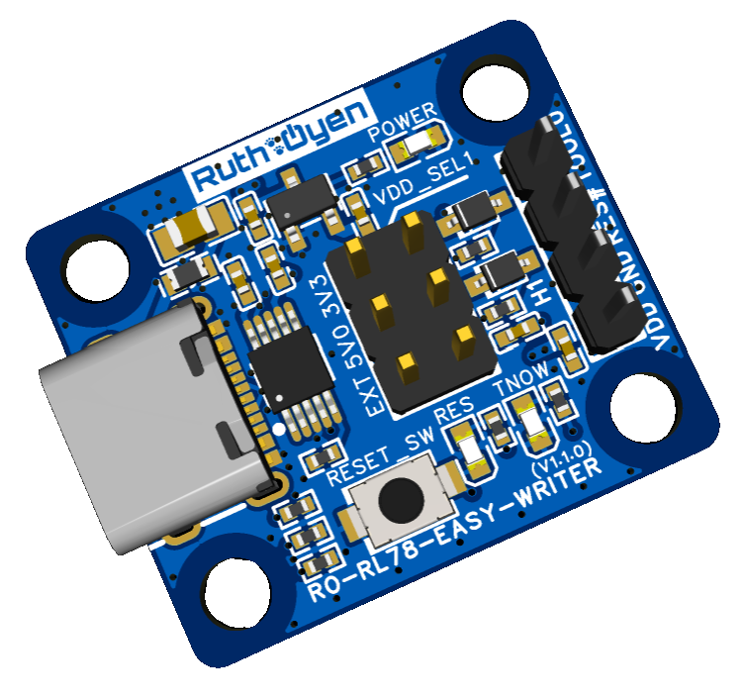
4

5

6

7

8

9

10

RO-RL78-EASY-WRITER
11

部品代$1のRL78ライターでRenesas Flash Programmerで利用することができます。
12

13

14

15

16

17

18

19

20

21

22

23

24

25

26

27

28

29

